Титул
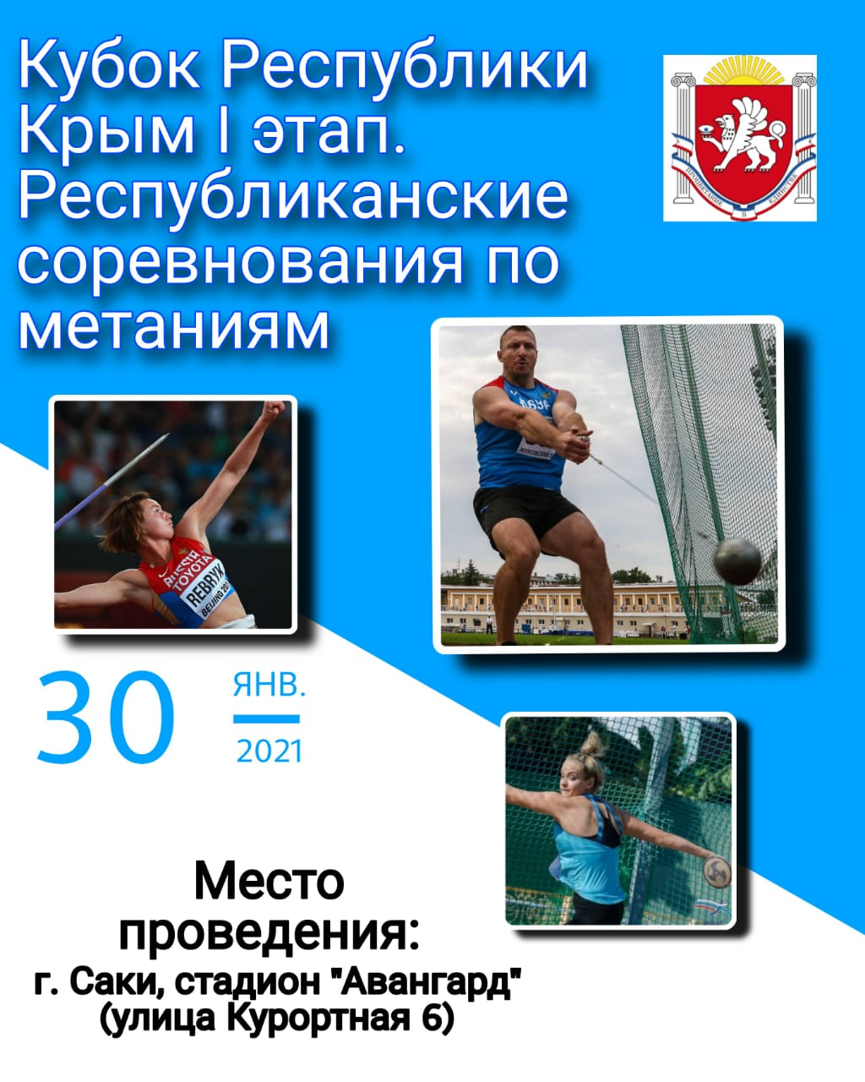

МИНИСТЕРСТВО СПОРТА РЕСПУБЛИКИ КРЫМ
КРЫМСКОЕ РЕГИОНАЛЬНОЕ ОТДЕЛЕНИЕ ООО "ВФЛА"
КРЫМСКАЯ РЕСПУБЛИКАНСКАЯ ФЕДЕРАЦИЯ ЛЕГКОЙ АТЛЕТИКИ

гск

МИНИСТЕРСТВО СПОРТА РЕСПУБЛИКИ КРЫМ
КРЫМСКОЕ РЕГИОНАЛЬНОЕ ОТДЕЛЕНИЕ ООО "ВФЛА"
КРЫМСКАЯ РЕСПУБЛИКАНСКАЯ ФЕДЕРАЦИЯ ЛЕГКОЙ АТЛЕТИКИ
Кубок Республики Крым по метаниям (І этап)
Республиканские соревнования по легкоатлетическим метаниям (І этап)

 |  | Главная судейская коллегия

Главный судья |  |  | Николай Тимошенко | І | г. Саки

Главный секретарь |  |  | Юрий Харитонов | І | г. Саки

 |  |  |  | І

Рефери по метнию копья |  |  | Мемет Дремджи | І | г. Ялта

Рефери по метанию молота |  |  | Валентин Петриченко | І | Кировский р-н
и диска

 | Главный судья |  |  | Николай Тимошенко

 | Главный секретарь |  |  | Юрий Харитонов

Командный

МИНИСТЕРСТВО СПОРТА РЕСПУБЛИКИ КРЫМ
КРЫМСКОЕ РЕГИОНАЛЬНОЕ ОТДЕЛЕНИЕ ООО "ВФЛА"
КРЫМСКАЯ РЕСПУБЛИКАНСКАЯ ФЕДЕРАЦИЯ ЛЕГКОЙ АТЛЕТИКИ
Кубок Республики Крым по метаниям (І этап)
Республиканские соревнования по легкоатлетическим метаниям (І этап)
ИТОГОВЫЙ ПРОТОКОЛ

 | место | команда | очки
 | 1 | ГБУ РК "СШОР №1 по л/а" г. Ялта | 123
 | 2 | МБУ "СШ г.Саки РК" | 86
 | 3 | MБУ "СШ Джанкойского р-на" | 75
 | 4 | МБОУ ДО "ДЮСШ Кировского района" | 55

 | Главный судья |  |  | Николай Тимошенко

 | Главный секретарь |  |  | Юрий Харитонов

Метание диска

МИНИСТЕРСТВО СПОРТА РЕСПУБЛИКИ КРЫМ
КРЫМСКОЕ РЕГИОНАЛЬНОЕ ОТДЕЛЕНИЕ ООО "ВФЛА"
КРЫМСКАЯ РЕСПУБЛИКАНСКАЯ ФЕДЕРАЦИЯ ЛЕГКОЙ АТЛЕТИКИ
Кубок Республики Крым по метаниям (І этап)
Республиканские соревнования по легкоатлетическим метаниям (І этап)
ИТОГОВЫЙ ПРОТОКОЛ
 |  | начало: 11.30 | Место проведения: |  | г. Саки, ул.Курортная, 6, стадион «Авангард»
Метание диска 1,0 кг, кадеты (д) до 14 лет |  |  |  |  |  |  | Дата: | 30.01.2021г.
Место | Номер | Спортсмен | Команда | Дата рождения | Результат | Очки | Разряд | Тренеры
1 | 607 | Хворостовская Виктория | MБУ "СШ Джанкойского р-на" | 2008 | 23.11 | 6 | ІІ юн | Беляков Ю.Б.
 | х | 21.18 | 18.02 | 20.43 | 23.11 | 22.67
2 | 606 | Невежина Кристина | MБУ "СШ Джанкойского р-на" | 2010 | 22.60 | 5 | ІІ юн | Беляков Ю.Б.
 | 22.60 | 19.81 | 21.37 | х | х | 21.31
3 | 596 | Бондарь Анастасия | MБУ СШ Джанкойского р-на | 2008-02-01 | 21.59 | 4 | ІІ юн | Бердышев Г.В., Петриченко В.В.
 | 16.27 | 19.40 | 16.64 | 16.29 | 21.59 | 15.59
4 | 716 | Гацалюк Кристина | МБОУ ДО "ДЮСШ Кировского района" | 2008-03-06 | 16.77 | 3 |  | Петриченко В.В.
 | 12.02 | 12.74 | 16.77 | 13.79 | 12.56 | 13.29
5 | 731 | Ревенко Елизавета | МБОУ ДО "ДЮСШ Кировского района" | 2009-05-19 | 13.41 | 2 |  | Петриченко В.В.
 | х | х | 12.43 | 13.41 | 11.48 | 13.41
6 | 733 | Потылицина Арина | МБОУ ДО "ДЮСШ Кировского района" | 2009-02-22 | 12.82 | 1 |  | Петриченко В.В.

 | ГЛАВНЫЙ СУДЬЯ |  |  |  |  |  | СС І кат. Тимошенко Н.П.(Саки)
 | ГЛАВНЫЙ СЕКРЕТАРЬ |  |  |  |  |  | Харитонов Ю.А.(Саки)
МИНИСТЕРСТВО СПОРТА РЕСПУБЛИКИ КРЫМ
КРЫМСКОЕ РЕГИОНАЛЬНОЕ ОТДЕЛЕНИЕ ООО "ВФЛА"
КРЫМСКАЯ РЕСПУБЛИКАНСКАЯ ФЕДЕРАЦИЯ ЛЕГКОЙ АТЛЕТИКИ
Кубок Республики Крым по метаниям (І этап)
Республиканские соревнования по легкоатлетическим метаниям (І этап)
ИТОГОВЫЙ ПРОТОКОЛ
 |  | начало: 11.30 | Место проведения: |  | г. Саки, ул.Курортная, 6, стадион «Авангард»
Метание диска 1,0 кг, кадеты (ю) до 14 лет |  |  |  |  |  |  | Дата: | 30.01.2021г.
Место | Номер | Спортсмен | Команда | Дата рождения | Результат | Очки | Разряд | Тренеры
1 | 585 | Голованов Антон | MБУ "СШ Джанкойского р-на" | 2008-11-15 | 28.90 | 6 | II юн | Бердышев Г.В.
 | 24.77 | 25.73 | 24.69 | 28.90 | 26.50 | х
2 | 583 | Каширин Ярослав | MБУ "СШ Джанкойского р-на" | 2009-06-15 | 19.42 | 5 |  | Бердышев Г.В.
 | 17.62 | 17.88 | 14.76 | 19.42 | 16.50 | х
3 | 739 | Якубов Эмир | МБОУ ДО "ДЮСШ Кировского района" | 2009-01-29 | 17.83 | 4 |  | Петриченко В.В.
 | 14.10 | х | 12.64 | 13.07 | 17.83 | 14.47
4 | 604 | Козориз Александр | MБУ "СШ Джанкойского р-на" | 2009 | 17.06 | 3 |  | Беляков Ю.Б.
 | х | 12.17 | 16.86 | 17.06 | х | х

 | ГЛАВНЫЙ СУДЬЯ |  |  |  |  |  | СС І кат. Тимошенко Н.П.(Саки)
 | ГЛАВНЫЙ СЕКРЕТАРЬ |  |  |  |  |  | Харитонов Ю.А.(Саки)

МИНИСТЕРСТВО СПОРТА РЕСПУБЛИКИ КРЫМ
КРЫМСКОЕ РЕГИОНАЛЬНОЕ ОТДЕЛЕНИЕ ООО "ВФЛА"
КРЫМСКАЯ РЕСПУБЛИКАНСКАЯ ФЕДЕРАЦИЯ ЛЕГКОЙ АТЛЕТИКИ
Кубок Республики Крым по метаниям (І этап)
Республиканские соревнования по легкоатлетическим метаниям (І этап)
ИТОГОВЫЙ ПРОТОКОЛ
 |  | начало: 15.15 | Место проведения: |  | г. Саки, ул.Курортная, 6, стадион «Авангард»
Метание диска 1,0 кг, юноши до 16 |  |  |  |  |  |  | Дата: | 30.01.2021г.
Место | Номер | Спортсмен | Команда | Дата рождения | Результат | Очки | Разряд | Тренеры
1 | 732 | Якубов Айдер | МБОУ ДО "ДЮСШ Кировского района" | 2006-05-16 | 46.15 | 6 | II | Петриченко В.В.
 | х | 33.12 | 45.26 | 46.15 | х | х
2 | 601 | Захарчук Роман | MБУ "СШ Джанкойского р-на" | 2007 | 42.66 | 5 | II | Беляков Ю.Б.
 | 37.50 | 40.15 | 42.66 | х | х | 38.08
3 | 737 | Фадеев Никита | МБОУ ДО "ДЮСШ Кировского района" | 2006-03-27 | 40.44 | 4 | III | Петриченко В.В.
 | 40.10 | х | 40.44 | 36.50 | 40.15 | х
4 | 720 | Яворский Роман | МБОУ ДО "ДЮСШ Кировского района" | 2006-04-25 | 38.94 | 3 | III | Петриченко В.В.
 | х | 38.94 | 35.60 | х | 34.90 | 34.00
5 | 603 | Филиппов Кирилл | MБУ "СШ Джанкойского р-на" | 2007 | 29.80 | 2 | II юн | Беляков Ю.Б.
 | 29.80 | 29.37 | 29.15 | х | 28.83 | 29.04
6 | 602 | Джемилов Тимур | MБУ "СШ Джанкойского р-на" | 2007 | 28.80 | 1 | II юн | Беляков Ю.Б.
 | х | 27.30 | 28.80 | х | 27.10 | 25.22
7 | 719 | Романенко Артем | МБОУ ДО "ДЮСШ Кировского района" | 2006-11-02 | 23.08 |  | III юн | Петриченко В.В.
 | 23.08 | х | х | 22.43 | х | х
8 | 403 | Козловский Артем | МБУ "СШ г.Саки РК" | 2007-08-24 | 22.14 |  | III юн | Харитонов Ю.А.
 | х | х | 22.14 | х | х | х
9 | 733 | Гергель Герман | МБОУ ДО "ДЮСШ Кировского района" | 2006-06-27 | DNS |  |  | Петриченко В.В.

ГЛАВНЫЙ СУДЬЯ |  |  |  |  |  |  | СС І кат. Тимошенко Н.П.(Саки)
ГЛАВНЫЙ СЕКРЕТАРЬ |  |  |  |  |  |  | Харитонов Ю.А.(Саки)

МИНИСТЕРСТВО СПОРТА РЕСПУБЛИКИ КРЫМ
КРЫМСКОЕ РЕГИОНАЛЬНОЕ ОТДЕЛЕНИЕ ООО "ВФЛА"
КРЫМСКАЯ РЕСПУБЛИКАНСКАЯ ФЕДЕРАЦИЯ ЛЕГКОЙ АТЛЕТИКИ
Кубок Республики Крым по метаниям (І этап)
Республиканские соревнования по легкоатлетическим метаниям (І этап)
ИТОГОВЫЙ ПРОТОКОЛ
 |  | начало: 13.40 | Место проведения: |  | г. Саки, ул.Курортная, 6, стадион «Авангард»
Метание диска 1,0 кг, девушки до 16 |  |  |  |  |  |  | Дата: | 30.01.2021г.
Место | Номер | Спортсмен | Команда | Дата рождения | Результат | Очки | Разряд | Тренеры
1 | 717 | Комиссарова Ксения | МБОУ ДО "ДЮСШ Кировского района" | 2006-11-17 | 22.55 | 6 | II юн | Петриченко В.В.
 | х | 22.55 | х | 18.28 | 16.90 | 20.79
2 | 2152 | Исмайлова Александра | ГБУ РК "СШОР №1 по л/а" г. Ялта | 2006-04-16 | 21.44 | 5 | II юн | Вышегородцева Е.Е.
 | 17.39 | 15.09 | 16.15 | 17.42 | 21.44 | 19.40
3 | 729 | Серова Софья | МБОУ ДО "ДЮСШ Кировского района" | 2006-11-03 | 21.02 | 4 | II юн | Петриченко В.В.
 | х | 18.32 | 19.03 | 21.02 | 19.98 | 17.73
4 | 605 | Казимирчик Зарина | MБУ "СШ Джанкойского р-на" | 2007 | 19.10 | 3 |  | Беляков Ю.Б.
 | 18.63 | 16.12 | 19.10 | х | х | 18.07
5 | 597 | Фурлетова Виктория | MБУ "СШ Джанкойского р-на" | 2007-10-10 | 15.80 | 2 |  | Бердышев Г.В.
 | 12.49 | х | 13.87 | 15.80 | х | 12.23

 | ГЛАВНЫЙ СУДЬЯ |  |  |  |  |  | СС І кат. Тимошенко Н.П.(Саки)
 | ГЛАВНЫЙ СЕКРЕТАРЬ |  |  |  |  |  | Харитонов Ю.А.(Саки)

МИНИСТЕРСТВО СПОРТА РЕСПУБЛИКИ КРЫМ
КРЫМСКОЕ РЕГИОНАЛЬНОЕ ОТДЕЛЕНИЕ ООО "ВФЛА"
КРЫМСКАЯ РЕСПУБЛИКАНСКАЯ ФЕДЕРАЦИЯ ЛЕГКОЙ АТЛЕТИКИ
Кубок Республики Крым по метаниям (І этап)
Республиканские соревнования по легкоатлетическим метаниям (І этап)
ИТОГОВЫЙ ПРОТОКОЛ
 |  | начало: 16.15 | Место проведения: |  | г. Саки, ул.Курортная, 6, стадион «Авангард»
Метание диска 1,5 кг, юноши до 18 |  |  |  |  |  |  | Дата: | 30.01.2021г.
Место | Номер | Спортсмен | Команда | Дата рождения | Результат | Очки | Разряд | Тренеры
1 | 439 | Харитонов Николай | МБУ "СШ г.Саки РК" | 2005-03-08 | 37.48 | 6 | III | Харитонов Ю.А.
 | х | 37.48 | 34.15 | х | 36.16 | 36.10
2 | 593 | Степанов Олег | MБУ "СШ Джанкойского р-на" | 2004-08-21 | 35.92 | 5 | III | Бердышев Г.В.
 | 35.92 | 29.79 | 33.96 | х | 29.90 | х
3 | 594 | Голубенко Александр | MБУ "СШ Джанкойского р-на" | 2005-03-04 | 33.43 | 4 | III | Бердышев Г.В.
 | 29.90 | х | х | 32.79 | х | 33.43
4 | 2123 | Склярчук Евгений | ГБУ РК "СШОР №1 по л/а" г. Ялта | 2004-10-15 | 31.96 | 3 | I юн | Вышегородцева Е.Е.
 | х | 26.98 | 29.39 | 30.10 | 28.08 | 31.96
5 | 2114 | Колесников Георгий | ГБУ РК "СШОР №1 по л/а" г. Ялта | 2005-01-27 | 31.96 | 2 | I юн | Вышегородцева Е.Е.
 | 26.75 | 31.94 | 19.91 | 30.32 | 29.54 | 26.80
6 | 729 | Дудинец Богдан | МБОУ ДО "ДЮСШ Кировского района" | 2005-07-01 | 23.44 | 1 | II юн | Петриченко В.В.
 | 23.44 | 21.18 | х | 19.96 | х | 20.33

 | ГЛАВНЫЙ СУДЬЯ |  |  |  |  |  | СС І кат. Тимошенко Н.П.(Саки)
 | ГЛАВНЫЙ СЕКРЕТАРЬ |  |  |  |  |  | Харитонов Ю.А.(Саки)
МИНИСТЕРСТВО СПОРТА РЕСПУБЛИКИ КРЫМ
КРЫМСКОЕ РЕГИОНАЛЬНОЕ ОТДЕЛЕНИЕ ООО "ВФЛА"
КРЫМСКАЯ РЕСПУБЛИКАНСКАЯ ФЕДЕРАЦИЯ ЛЕГКОЙ АТЛЕТИКИ
Кубок Республики Крым по метаниям (І этап)
Республиканские соревнования по легкоатлетическим метаниям (І этап)
ИТОГОВЫЙ ПРОТОКОЛ
 |  | начало: 14.30 | Место проведения: |  | г. Саки, ул.Курортная, 6, стадион «Авангард»
Метание диска 1,0 кг, девушки до 18 |  |  |  |  |  |  | Дата: | 30.01.2021г.
Место | Номер | Спортсмен | Команда | Дата рождения | Результат | Очки | Разряд | Тренеры
1 | 591 | Белова Анастасия | MБУ "СШ Джанкойского р-на" | 2004-07-31 | 31.11 | 6 | III | Бердышев Г.В., Петриченко В.В.
 | 31.10 | 31.02 | х | 30.49 | 31.11 | 31.02
2 | 432 | Харитонова Татьяна | МБУ "СШ г.Саки РК" | 2005-03-08 | 30.94 | 5 | III | Харитонов Ю.А.
 | 30.14 | 30.94 | 27.62 | х | 30.63 | 29.79
3 | 614 | Кокче Екатерина | MБУ "СШ Джанкойского р-на" | 2004 | 30.66 | 4 | III | Беляков Ю.Б.
 | 28.02 | 24.24 | 26.89 | х | 30.66 | х
4 | 613 | Сейдалиева Даяна | MБУ "СШ Джанкойского р-на" | 2004 | 25.03 | 3 | I юн | Беляков Ю.Б.
 | 25.03 | х | х | 24.10 | х | 23.47
5 | 587 | Ушакова Юлия | MБУ "СШ Джанкойского р-на" | 28.08.2005 | 23.85 | 2 |  | Бердышев Г.В.
 | 21.64 | 23.12 | х | 23.63 | 23.18 | 23.85
6 | 719 | Трофименко Исимджан | МБОУ ДО "ДЮСШ Кировского района" | 03.08.2004 | DNS |  |  | Петриченко В.В.

 | ГЛАВНЫЙ СУДЬЯ |  |  |  |  |  | СС І кат. Тимошенко Н.П.(Саки)
 | ГЛАВНЫЙ СЕКРЕТАРЬ |  |  |  |  |  | Харитонов Ю.А.(Саки)

МИНИСТЕРСТВО СПОРТА РЕСПУБЛИКИ КРЫМ
КРЫМСКОЕ РЕГИОНАЛЬНОЕ ОТДЕЛЕНИЕ ООО "ВФЛА"
КРЫМСКАЯ РЕСПУБЛИКАНСКАЯ ФЕДЕРАЦИЯ ЛЕГКОЙ АТЛЕТИКИ
Кубок Республики Крым по метаниям (І этап)
Республиканские соревнования по легкоатлетическим метаниям (І этап)
ИТОГОВЫЙ ПРОТОКОЛ
 |  | начало: 16.15 | Место проведения: |  | г. Саки, ул.Курортная, 6, стадион «Авангард»
Метание диска 1,750 кг, юниоры до 20 |  |  |  |  |  |  | Дата: | 30.01.2021г.
Место | Номер | Спортсмен | Команда | Дата рождения | Результат | Очки | Разряд | Тренеры
1 | 2150 | Гринев Иван | ГБУ РК "СШОР №1 по л/а" г. Ялта | 22.12.2003 | 39.39 | 6 | II | Вышегородцева Е.Е.
 | 39.39 | 37.39 | х | х | 37.48 | 39.10
2 | 595 | Гинда Николай | MБУ "СШ Джанкойского р-на" | 22.10.2002 | 34.57 | 5 | III | Бердышев Г.В., Петриченко В.В.
 | х | 31.07 | 34.57 | 28.15 | 32.31 | 29.22
3 | 584 | Близнюк Владислав | MБУ "СШ Джанкойского р-на" | 17.11.2002 | 29.02 | 4 | I юн | Бердышев Г.В., Петриченко В.В.
 | х | х | 26.72 | 29.02 | х | 26.47

 | ГЛАВНЫЙ СУДЬЯ |  |  |  |  |  | СС І кат. Тимошенко Н.П.(Саки)
 | ГЛАВНЫЙ СЕКРЕТАРЬ |  |  |  |  |  | Харитонов Ю.А.(Саки)

МИНИСТЕРСТВО СПОРТА РЕСПУБЛИКИ КРЫМ
КРЫМСКОЕ РЕГИОНАЛЬНОЕ ОТДЕЛЕНИЕ ООО "ВФЛА"
КРЫМСКАЯ РЕСПУБЛИКАНСКАЯ ФЕДЕРАЦИЯ ЛЕГКОЙ АТЛЕТИКИ
Кубок Республики Крым по метаниям (І этап)
Республиканские соревнования по легкоатлетическим метаниям (І этап)
ИТОГОВЫЙ ПРОТОКОЛ
 |  | начало: 14.30 | Место проведения: |  | г. Саки, ул.Курортная, 6, стадион «Авангард»
Метание диска 1,0 кг, женщины |  |  |  |  |  |  | Дата: | 30.01.2021г.
Место | Номер | Спортсмен | Команда | Дата рождения | Результат | Очки | Разряд | Тренеры
1 | 2136 | Филипенко Вероника | ГБУ РК "СШОР №1 по л/а" г. Ялта | 26.07.1997 | 24.85 | 6 | I юн | Сухова В.В.
 | 22.80 | 24.05 | 21.14 | 23.59 | 24.32 | 24.85

 | ГЛАВНЫЙ СУДЬЯ |  |  |  |  |  | СС І кат. Тимошенко Н.П.(Саки)
 | ГЛАВНЫЙ СЕКРЕТАРЬ |  |  |  |  |  | Харитонов Ю.А.(Саки)

